界面&功能
界面相关 |  |  |  |  | 功能规则

 | 功能入口
 | //写出所有可进入此功能的途径（没有可不填）。
 |  |  |  |  |  |  |  | 蓝色底框是新增内容

 | 寻找队友页签
2
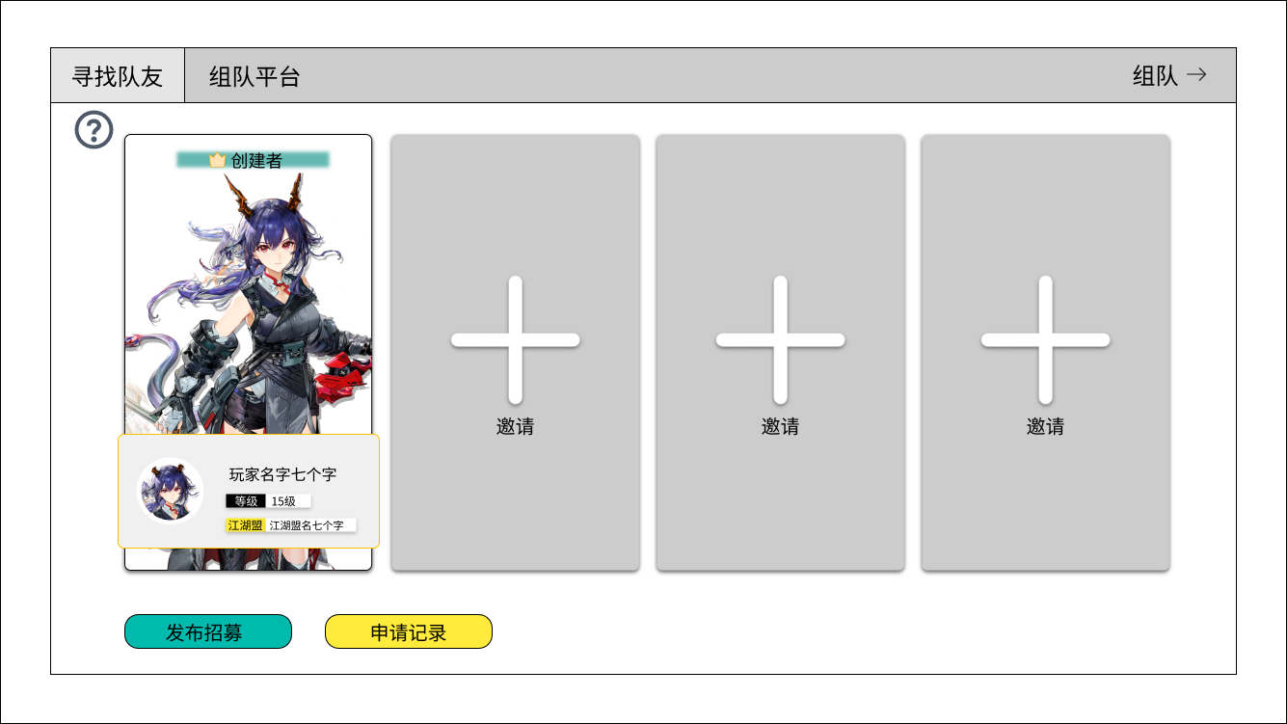
1
 |  | 1 | 组队功能下的两个页签：寻找队友、组队平台 |  |  | ▶ | 组队初始状态即如图所示，默认一个人自成队伍，但无退队。
 |  |  |  |  |  | ▶ | 屏蔽创建队伍按钮，若玩家从其他队伍脱离也是回归如图所示初始状态。
 |  | 2 | 组队标题及关闭按钮
3
 |  |  |  |  |  | 5.发布招募与申请记录按钮
6
 |  | 3 | 队员信息 |  |  | ▶ | 当有未处理申请记录时需要显示红点。
4
 |  |  | ▶ | 队长需要额外显示创建者和队长标识
 |  |  | ▶ | 显示形象图
 |  |  | ▶ | 显示角色头像、昵称、等级、江湖盟（公会）
 |  |  |  | （无公会则显示为：暂未加入江湖盟）

 |  |  | ▶ | 玩家自身需要一个高亮框 |  | ▶ | 默认队长显示在首位
5
 |  | 4 | 队友为空时显示邀请界面

 |  | 5 | 发布招募与申请记录按钮

 |  | 6 | 说明按钮
 | 多人队伍
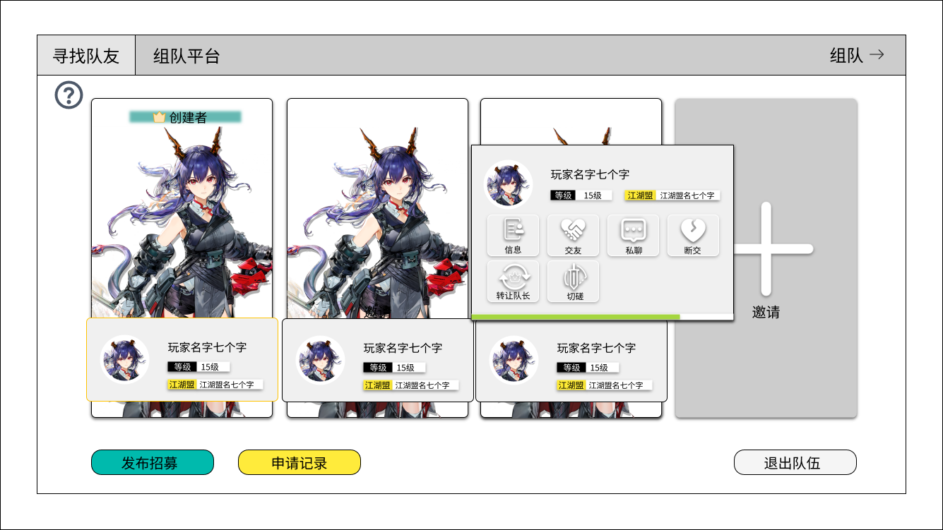
 |  | 1 | 高亮外框 |  |  | 1 | 需要高亮显示玩家自身
 |  |  | ▶ | 需要与其他玩家的外框作出区分
 |  |  |  |  |  | 2 | 退出队伍：
 |  | 2 | 退出队伍按钮 |  |  |  | ▶ | 队员退出队伍二次确认框：是否确定退出队伍？ |  |  |  | promptword167
 |  |  |  |  |  |  | ▶ | 队长退队： |  | promptword168
 |  |  |  |  |  |  |  | 退出队伍后将会将队伍移交给最初进到队伍的玩家，是否确定退出队伍？
 |  |  |  |  |  |  | ▶ | 退队后回到初始状态。
1
 |  |  |  |  |  | ▶ | 点击其他成员弹出窗口（主界面通用的）；点击自己不弹
 |  |  |  |  |  |  | ▶ | 123成员点击后固定显示在其三分之二侧边位置

2

 |  |  |  |  |  |  | ▶ | 4号显示在左侧三分之一位置

 | 邀请好友页面

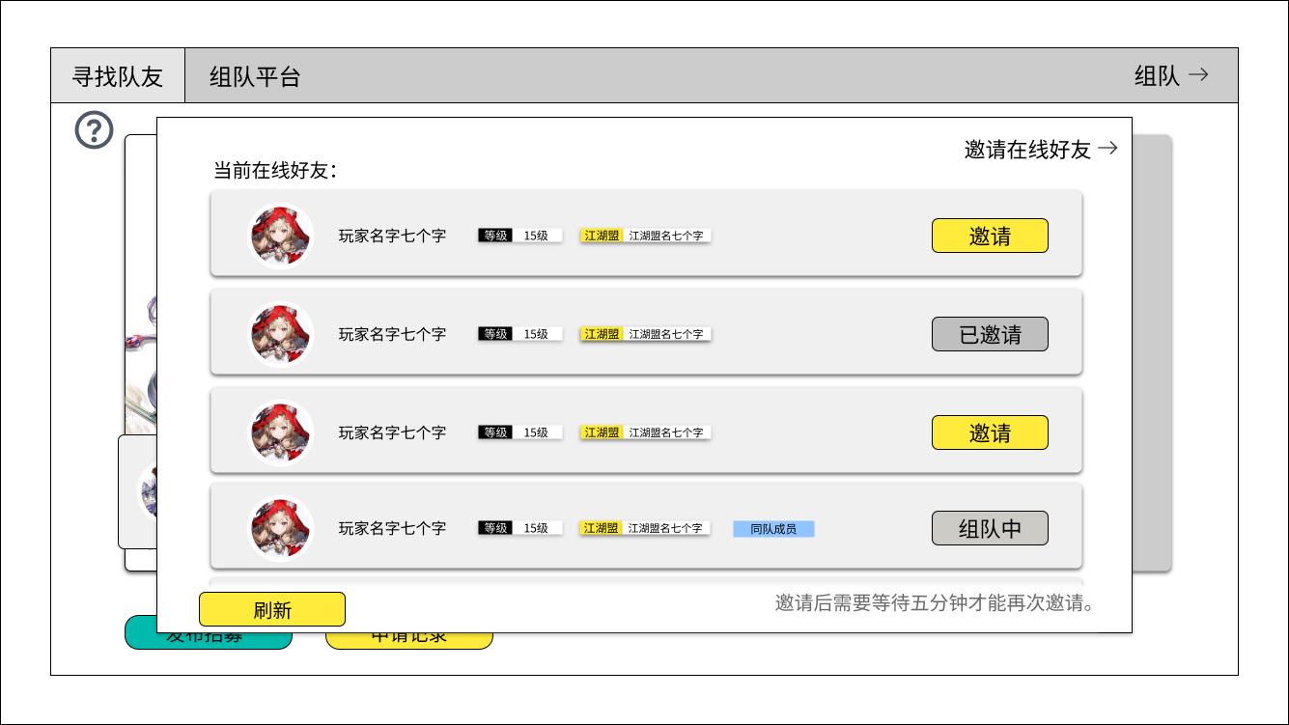
2
 |  | 1 | 邀请在线好友小标题：通用 |  |  | 3 | 邀请状态判定：
 |  |  |  |  |  |  | ▶ | 邀请后需要等待五分钟后才能再次邀请
 |  | 2 | 当前在线好友（程序字） |  |  |  | ▶ | 每次打开界面或者刷新后读取一次邀请状态。
1
 |  |  | ▶ | 显示角色头像、昵称、等级、江湖盟（公会） |  |  | ▶ | 点击已邀请按钮交互：
 |  |  |  | （无公会则显示为：暂未加入江湖盟） |  |  |  | 提示文字：已邀请过该好友啦，请耐心等待哦。 |  |  |  | tip：213
 |  |  | ▶ | 同队成员需要额外标签显示 |  |  | ▶ | 处于组队状态的玩家显示为组队中，点击弹提示：
3
 |  |  | ▶ | 无在线好友时显示程序字文本： |  |  |  | 提示文字：该玩家在其他队伍中，不可被邀请哦。 |  |  |  | tip：17003
 |  |  |  | 当前没有在线好友哦，去认识更多朋友吧。 |  |  | ▶ | 如果组队中且与玩家同队则显示同队成员标识
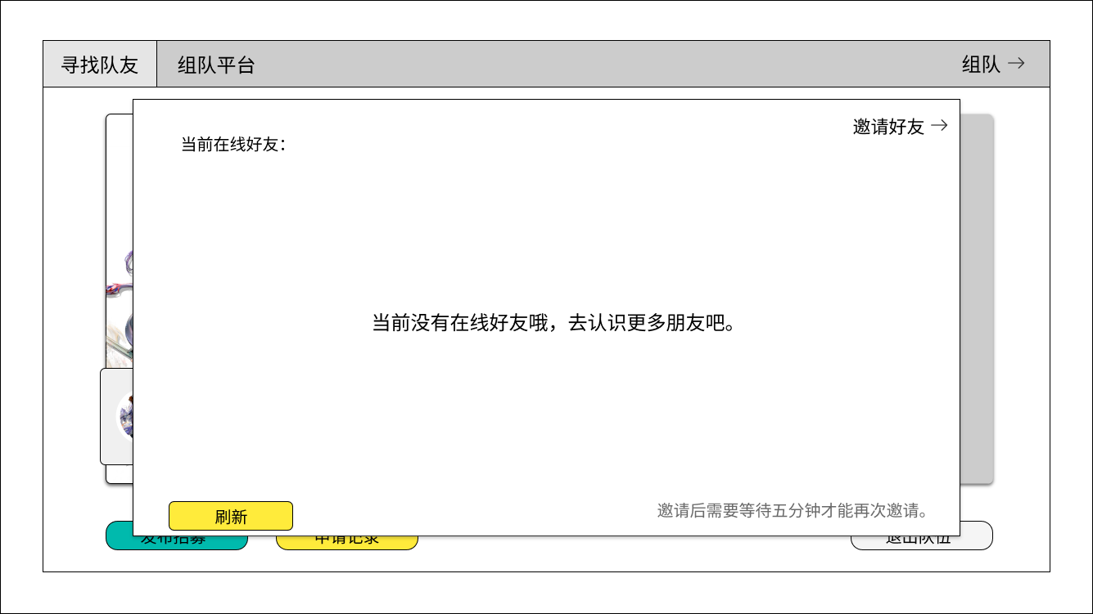

4

5
 |  |  |  |  |  | 4 | 文字提示：邀请后需要等待五分钟才能再次邀请。 |  |  |  |  | clienttip3768

 |  | 3 | 邀请、已邀请、组队中按钮：区分可点击与不可点击

 |  | 4 | 文字提示：程序字
 | 申请记录
 |  | 5 | 刷新按钮：点击后刷新邀请状态
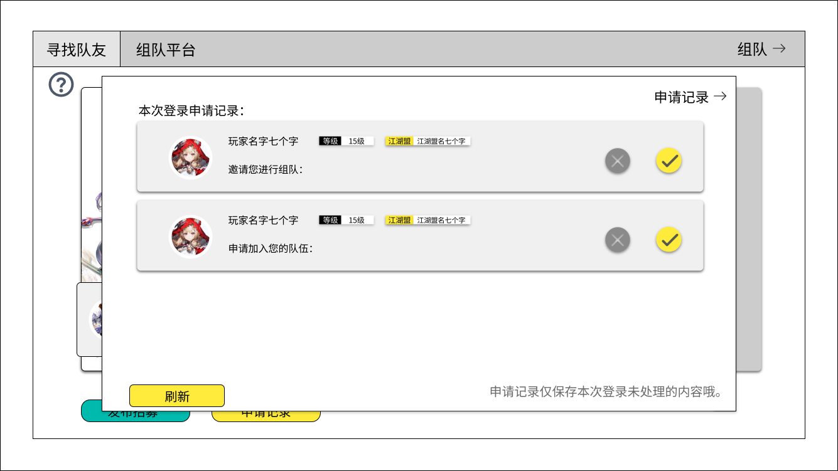

 |  | 1 | 邀请组队文本：程序字 |  |  | ▶ | 申请记录：仅保存本次登录后未处理的申请
 |  |  | ▶ | 记录为空时如图所示 |  | ▶ | 排序：最新申请的会出现在界面的最上方
2
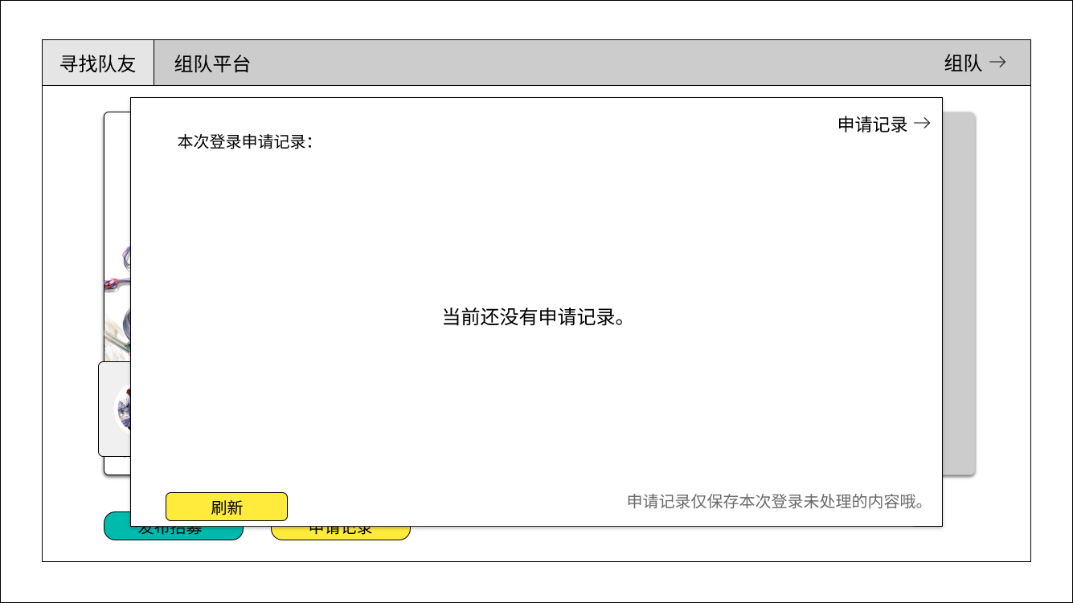
1
 |  |  |  |  |  | ▶ | 刷新按钮：点击后刷新最新的申请内容
 |  |  |  |  |  | ▶ | 文字提示：申请记录仅保存本次登录未处理的内容哦。 |  |  |  |  | clienttip3769
 |  |  |  |  |  | ▶ | 申请记录跟着队伍走，玩家如果加入其他队伍或者退队，改变队长可继承记录，则记录清空。
4
 |  |  |  |  |  | ▶ | 队员屏蔽申请记录按钮。
 |  |  |  |  |  | ▶ | 在其他队伍中不会受到组队邀请/申请。
 |  |  |  |  |  |  | 提示文字：该玩家在其他队伍中，不可被邀请哦。 |  |  |  |  | tip17003
3
 |  |  |  |  |  | ▶ | 邀请：主界面邀请按钮、寻找队友中邀请好友。
 |  | 2 | 拒绝与接受按钮 |  |  | ▶ | 申请：主界面申请入队按钮，发布中被申请队伍。
 |  |  |  |  |  | ▶ | 关于主界面邀请与申请按钮的区分：
 |  | 3 | 文字提示：程序字 |  |  |  | ▶ | 检测对方有没有队伍。
 |  |  |  |  |  |  | ▶ | 如果对方在队伍中，点击则弹提示：该玩家在其他队伍中，不可被邀请哦。 |  |  |  |  |  | tip17003
 |  | 4 | 申请加入队伍文本 |  |  | ▶ | 如果在队伍中，但是申请其他人的队伍，则弹提示：
 |  |  |  |  |  |  | 提示文字（promtword）：需要退出当前队伍才能够申请其他人的队伍，是否退出？
 | 发布招募 |  |  |  |  | ▶ | 邀请方：邀请的情况自己得是队长，如果进入其他队伍变成队员则邀请作废。
 |  |  |  |  |  |  | 提示文字：邀请失效，请重新组建队伍吧。 |  |  |  |  |  |  | tip196
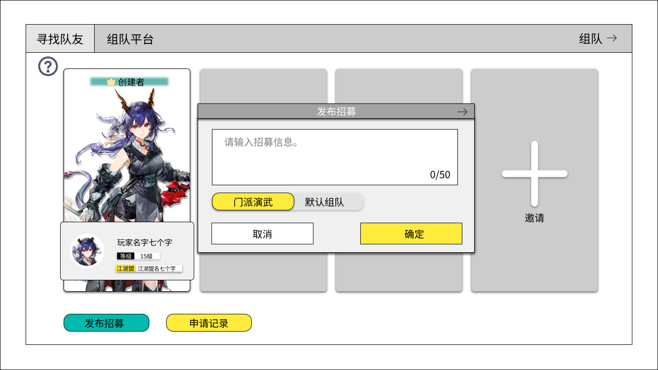
 |  |  |  |  |  | ▶ | 被邀请方：进了队伍后不能够被邀请。被邀请者入队了，邀请信息删掉。
 |  | 1 | 三级通用框及标题：程序字 |  |  | ▶ | 招募：发表过招募信息才会显示在组队平台中。
 |  |  |  |  |  | ▶ | 招募信息不会出现在主界面的聊天框中，仅作为组队平台招募信息使用。
1
 |  | 2 | 招募信息输入框
 |  |  | ▶ | 至多输入50个字，左侧为当前字数，右侧是限制字数 |  | 2 | 输入框：
2
 |  |  | ▶ | 提示文本为灰色：请输入招募信息。 |  |  | ▶ | 超过50个字时，无法输入。
 |  |  | ▶ | 输入文本为深色，与提示文本区分开。 |  |  | ▶ | 点击确认后检测敏感词，若出现敏感词则不会发布，且显示提示
3
 |  |  |  |  |  |  |  | 提示文本：输入词语含有敏感词，请重新输入！（clienttip3767）
4
 |  | 3 | 队伍目标选项
 |  |  |  |  |  | 4 | 取消与确认按钮
 |  | 4 | 取消与确认按钮 |  |  |  | ▶ | 倒计时点击弹提示：招募发布得太频繁啦，请等待15秒后再发布。 |  |  |  |  |  | tip17008
 |  |  | ▶ | 发布过信息后会有15秒冷却倒计时 |  |  | ▶ | 招募信息发表后将替换之前的内容
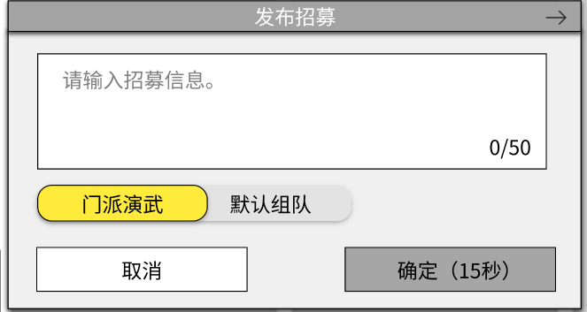
 |  |  |  |  |  |  | 招募信息规则补充：
 |  |  |  |  |  |  | ▶ | 1.队伍成员全部下线则招募信息失效。
 |  |  |  |  |  |  |  | 2.队伍满人则招募信息失效。
 |  |  |  |  |  |  |  | 3.时间停留时间超过2小时则招募信息失效（配杂项表）
 |  |  |  |  |  |  | 创队规则补充
 |  |  |  |  |  |  | ▶ | 1.发布招募创队
 |  |  |  |  |  |  |  | 2.邀请其他人组队成功≥2人时创队
 |  |  |  |  |  |  | 申请记录：仅在寻找队友界面可以进行查阅审批。
 |  |  |  |  |  |  | 红点规则： | ▶ | 处于寻找队友界面时，仅申请记录位置显示红点
 | 组队平台 |  |  |  |  |  |  | ▶ | 处于组队平台时，寻找队友页签显示红点。

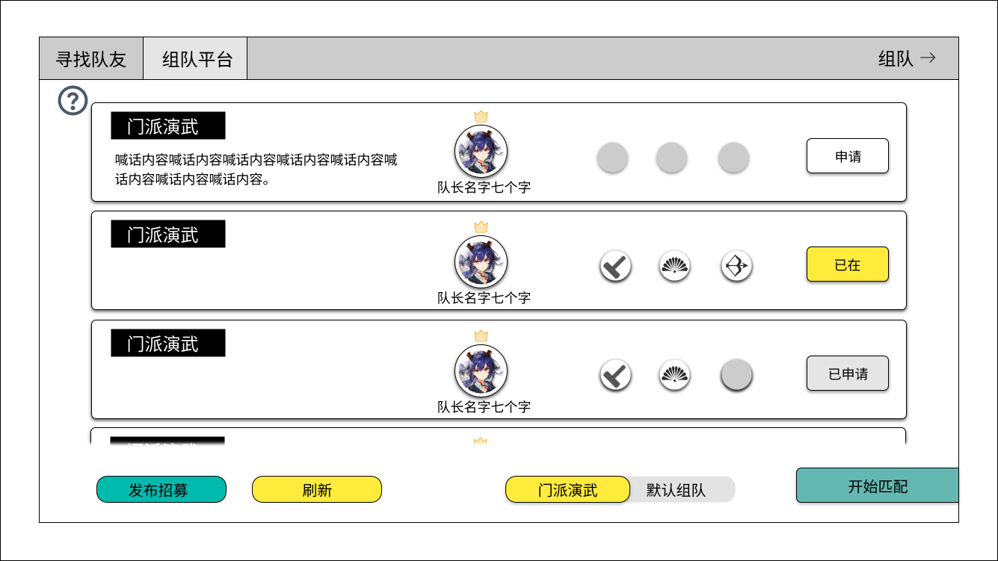
1
2
3
 |  | 1 | 目标与招募信息 |  |  | ▶ | 每次打开与点击刷新按钮后更新内容
 |  |  | ▶ | 招募信息至多两行，无则不显示 |  | ▶ | 排序：最新发布招募的会出现在界面的最上方
 |  |  | ▶ | 目标为：门派演武或默认组队 |  | 1 | 招募信息跟着队伍走
4
 |  |  |  |  |  | 4 | 申请状态
 |  | 2 | 队长信息 |  |  |  | ▶ | 有空位则发送申请。
 |  |  |  |  |  |  | ▶ | 无空位则弹提示：目标队伍已满员，请寻找其他队伍吧。 |  |  |  |  | tip184
 |  |  |  |  |  |  | ▶ | 已在：位于当前队伍会显示已在
 |  | 3 | 队伍位置 |  |  |  |  | 处于队伍状态下申请其他队伍（需要检测一下玩家当前队伍人数，1人则不弹直接申请。大于1人弹。）
 |  |  | ▶ | 为空则显示 |  |  |  | 需要退出当前队伍才能够申请其他人的队伍，是否退出？ |  |  |  |  | promptword169
 |  |  |  |  |  |  | ▶ | 已申请：会有五分钟的冷却时间，点击提示：
 |  |  | ▶ | 有队员则按照队员位置显示职业标识 |  |  |  | 请耐心等待五分钟后，再发送申请。
 |  |  |  |  |  | 6 | 开始匹配：按照空位优先补充真人，5秒内无真人则匹配人机。
6
 |  | 4 | 申请状态的不同按钮：申请、已在、已申请 |  |  | 交互反馈 | ▶ | 当前位于队伍中，队员点击弹提示：只有队长才能够进行匹配哦。 |  |  |  |  | tip179
 |  |  |  |  |  |  | ▶ | 当前位于队伍中，队长点击
 |  | 5 | 筛选目标 |  |  |  |  | ▶ | 满员弹出提示：队伍已经满员啦。 |  |  |  | tip17005
5
 |  |  |  |  |  |  |  | ▶ | 有空位：进行匹配。
 |  | 6 | 开始匹配按钮 |  |  |  | ▶ | 未处于队伍中，点击进行匹配。
 |  |  | ▶ | 点击后变成如图所示状态，再次点击取消匹配 |  | 匹配规则 | ▶ | 匹配真人：
 |  |  | ▶ | 上方会显示文字提示：切换页签或退出界面将取消匹配。 |  |  |  | ▶ | 优先按照空位匹配真人，5秒内数量对不上则补充人机。
 |  |  |  |  |  |  |  | ▶ | 新队伍的队长随机给旧队伍的队长
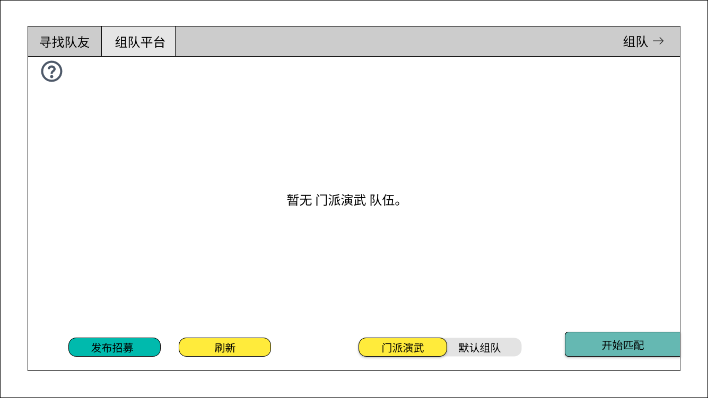
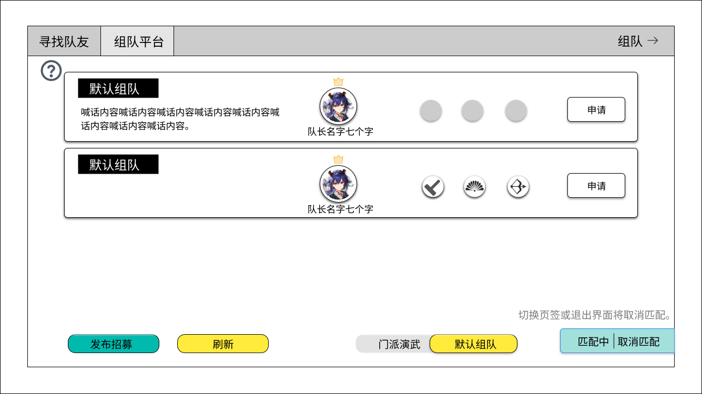
 |  |  |  |  |  |  | ▶ | 匹配人机：根据队伍空位，补充对应人数的人机即可。
 |  |  |  |  |  |  |  | ▶ | 人机，移交队长则提示：该玩家拒绝成为队长。
空状态程序字
 |  |  |  |  |  |  |  | ▶ | 逐出队伍按照正常逻辑处理。
 |  |  |  |  |  |  | ▶ | 点击切换页签后，会中断匹配的状态。
 |  |  |  |  |  |  | ▶ | 匹配时，如果队员退出，也会中断匹配状态，且弹提示：{0}退出了队伍。
 |  |  |  |  |  |  | ▶ | 匹配成功后，界面跳转至寻找队员界面。
 |  |  |  |  |  |  | ▶ | 由于刷新界面存在延迟，如果发送申请时，队伍已经解散，则
 |  |  |  |  |  |  |  | 弹提示：目标队伍招募已失效。 |  |  | tip195

 |  |  |  |  |  |  | 一些策划需要修改的提示补充：
 |  |  |  |  |  |  | ▶ | 拒绝申请：｛0｝拒绝了你的申请。 |  |  | tip186
 |  |  |  |  |  |  | ▶ | 加入队伍：｛0｝加入了队伍。 |  |  | tip198
 |  |  |  |  |  |  | ▶ | 退出队伍：｛0｝退出了队伍。 |  |  | tip203
 |  |  |  |  |  |  | ▶ | 移交队长：｛0｝将队长移交给了｛1｝。 |  |  | tip：17006
 |  |  |  |  |  |  | ▶ | 同意申请：｛0｝同意了你的申请。 |  |  | tip：17007
 |  |  |  |  |  |  | ▶ | 逐出队伍：｛0｝将您请离队伍。 |  |  | tip206

